关系图
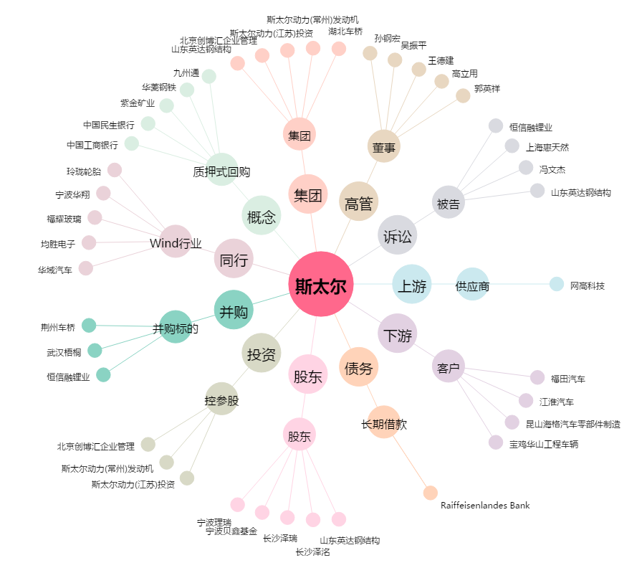
斯太尔[000760.SZ] - 关系概览图

